1GD-FR-0020
 |  |  |  |  |  | PROCESO DE GESTIÓN DOCUMENTAL |  |  |  |  |  |  |  |  | POLICÍA NACIONAL
Código:1GD-FR-0020
Fecha: 04/07/2018 |  |  |  |  |  | DIAGNÓSTICO INTEGRAL PARA LOS ARCHIVOS DE LA POLICÍA NACIONAL
Versión: 0

CIUDAD: NEIVA-HUILA |  |  |  |  |  |  |  |  | FECHA ELABORACIÓN DEL DIAGNÓSTICO |  |  |  |  |  |  | 13 |  | 12 |  |  | 2022
RESPONSABLE DEL DILIGENCIAMIENTO:
A. IDENTIFICACIÓN
CÓDIGO Y NOMBRE DE LA UNIDAD: 3.8.2.1 - COMANDO REGIÓN DE POLICIA No. 2.
FECHA DE CREACIÓN DE LA UNIDAD: 05- Enero de 2006 |  |  |  |  |  |  |  |  | ACTO ADMINISTRATIVO DE CREACIÓN DE LA UNIDAD: RESOLUCION 03257 del 16/12/2004
DIRECCIÓN DE LA UNIDAD: CALLE 21 SUR # 6-235 ZONA INDUSTRIAL |  |  |  |  |  |  |  |  | ACTO ADMINISTRATIVO VIGENTE DE LA UNIDAD: RESOLUCION 06319 DEL 12/12/2018
CORREO ELECTRÓNICO DE LA UNIDAD: región2.coman@policía.gov.co |  |  |  |  |  |  |  |  | TELÉFONO: 8664860 |  |  |  |  |  |  |  | IP: 20570
A.1 DIRECTOR, COMANDANTE O JEFE DE LA UNIDAD:
NOMBRE:
GRADO:
CARGO: |  | COMANDANTE REGIÓN DE POLICÍA No 2 ( E )
TIEMPO EN EL CARGO: |  |  | TRECE ( 13 ) DIAS
A.2 ADMINISTRACIÓN DEL ARCHIVO
Jefe Grupo de Gestión Documental
NOMBRES Y APELLIDOS: |  |  |  |  |  |  |  |  | CAPACITACIÓN O CURSOS EN GESTIÓN DOCUMENTAL Y ARCHIVÍSTICA
GRADO: |  |  |  |  |  |  |  |  | 1
CARGO: |  |  |  |  |  |  |  |  | 2
TIEMPO EN EL PROCESO DE GESTIÓN DOCUMENTAL (Años, Meses, Días) |  |  |  |  |  |  |  |  | 3
TIEMPO EN LA INSTITUCIÓN (Años, Meses, Días) |  |  |  |  |  |  |  |  | 4
CORREO INSTITUCIONAL |  |  |  |  |  |  |  |  | 5
No. CELULAR |  |  |  |  |  |  |  |  | 6
No IP DE LA OFICINA Y/O GRUPO: |  |  |  |  |  |  |  |  | 7
CONDICIÓN MÉDICO LABORAL |  |  |  |  |  |  |  |  | 8
Funciones del Jefe Grupo de Gestión Documental
1 | Supervisar el trámite en la ventanilla única de la documentación oficial a través de mecanismos para que se garantice el manejo expedito y controlado de la correspondencia.
2 | Verifica el cumplimiento a los lineamientos del proceso de Gestión Documental, respecto al control de registros para que se ejecuten las directrices y regulaciones de los entes competentes.
3 | Supervisar la ejecución del procedimiento de archivo central con el fin de garantizar la disponibilidad e integridad de los activos de información para la consulta.
4 | Proyectar las notificaciones o actualizaciones de las tablas de retención documental cuando se requiera, para el trámite respectivo ante el comité de archivo de la unidad.
5 | Brindar información que corresponda de acuerdo a la naturaleza del cargo, a quien la requiera, siguiendo los lineamientos de la normatividad establecida.
6 | Implementar el sistema de gestión integral de acuerdo con los lineamientos institucionales, efectuando mejora continua en los procesos que lo requieran.
7 | Guardar la reserva y confidencialidad de los documentos e información que sea de su conocimiento dentro del cumplimiento de sus funciones.
Responsable Archivo Central
NOMBRES Y APELLIDOS: |  |  |  |  |  |  |  |  | CAPACITACIÓN O CURSOS EN GESTIÓN DOCUMENTAL Y ARCHIVÍSTICA
GRADO: |  |  |  |  |  |  |  |  | 1 | CURSO ADMINISTRACION DOCUMENTAL EN EL ENTORNO LABORAL
CARGO: RESPONSABLE DE ARCHIVO |  |  |  |  |  |  |  |  | 2
TIEMPO EN EL PROCESO DE GESTIÓN DOCUMENTAL (Años, Meses, Días) |  |  |  |  |  |  |  |  | 3
TIEMPO EN LA INSTITUCIÓN (Años, Meses, Días) |  |  |  |  |  |  |  |  | 4
CORREO INSTITUCIONAL |  |  |  |  |  |  |  |  | 5
No. CELULAR |  |  |  |  |  |  |  |  | 6
No IP DE LA OFICINA Y/O GRUPO: 20584 |  |  |  |  |  |  |  |  | 7
CONDICIÓN MÉDICO LABORAL |  |  |  |  |  |  |  |  | 8
Funciones del Responsable Archivo Central
1 | Revisar los parámetros establecidos en gestión documental con el fin de garantizar los niveles de seguridad y confidencialidad de la información
2 | Llevar el control de la entrada y salida de documentos que se encuentren bajo su responsabilidad siguiendo los procedimientos establecidos con el fin de prevenir la pérdida de información.
3 | Revisar los conceptos técnicos sobre gestión documental emitidos por el grupo con el fin de que cumplan con las directrices de la Institución y estatal.
4 | Guardar la reserva y confidencialidad de los documentos e información que sea de su conocimiento dentro del cumplimiento de sus funciones.
5 | Implementar el sistema de gestión integral de acuerdo con los lineamientos institucionales, efectuando mejora continua en los procesos que lo requieran
6 | Brindar la información que corresponda de acuerdo a la naturaleza del cargo, a quien la requiera, siguiendo los lineamientos de la normativa establecida
7 | Realizar las actividades establecidas en la gestión documental, aplicando la normativa vigente
TALENTO HUMANO
GRADO | APELLIDOS Y NOMBRES |  |  |  | CÉDULA | CARGO ACTUAL | No. De Celular | TIEMPO DE SERVICIO EN LA UNIDAD |  |  | TIEMPO EN EL PROCESO DE GESTIÓN DOCUMENTAL |  |  | NIVEL ACADÉMICO |  |  |  |  | CONDICIÓN MÉDICO LABORAL
 |  |  |  |  |  |  |  | Años | Meses | Días | Años | Meses | Días
SI |  |  |  |  |  | RESPONSABLE DE ARCHIVO |  | 6 | 7 | 15 |  | 10 | 15 | TECNICO
PT |  |  |  |  |  | AUXILIAR DE ARCHIVO |  | 0 | 8 | 28 | 0 | 8 | 28 | TECNICO, CURSO FUNDAMENTOS BASICOS DE GESTION DOCUMENTAL, CURSO METODOLOGIA PARA LA ELABORACION DE INVENTARIOS Y TRANSFERENCIAS DOCUMENTALES,CURSO METODOLOGIA PARA LA ELABORACION DE TABLAS DE RETENCION DOCUMENTAL

A.3 NIVEL Y TIPO DE ARCHIVO
NIVEL DE LA UNIDAD |  |  |  |  | Asesor |  | Control |  | Operativo |  |  |  | Administrativo |  |  |  |  | Docente
 |  |  |  |  |  |  |  |  | X
JURISDICCIÓN |  |  |  |  | Dirección |  |  | Oficina Asesora |  |  | Región |  | Metropolitana |  | Departamento |  |  | Escuela de Policía |  |  |  | Centro de Instrucción
 |  |  |  |  |  |  |  |  |  |  | X
MISIÓN DE LA UNIDAD |  |  |  |  | misión planear, orientar y coordinar a las Policías Metropolitanas, Departamentos de Policía y Comandos Operativos Especiales de Seguridad Ciudadana de su jurisdicción, en el desarrollo de la estrategia operativa institucional, a través de una efectiva coordinación con las autoridades regionales, los gremios, la integración de esfuerzos y la concentración de apoyos para el mejoramiento del servicio policial, que contribuya en la construcción de una sólida Cultura de Convivencia y Seguridad Ciudadana.
SISTEMA DE ARCHIVO |  |  |  |  | Centralizado |  |  |  |  |  |  | Descentralizado
 |  |  |  |  | X
CLASES DE ARCHIVOS |  |  |  |  | , |  | Archivo de Central |  | Archivo Intermedio |  |  | Archivo Histórico |  |  | Número de Depósitos
 |  |  |  |  |  |  | X |  |  |  |  |  |  |  | 1
NUMERO DE DEPENDENCIAS |  |  |  |  | Operativas |  |  |  |  |  |  |  | Administrativas
 |  |  |  |  | 1 |  |  |  |  |  |  |  | 5
SERVICIOS QUE PRESTA |  |  |  |  | EL GRUPO DE GESTIÓN DOCUMENTAL - ARCHIVO CENTRAL PRESTA LOS SIGUIENTES SERVICIOS
 |  |  |  |  | 1 | Respuesta Derechos de Petición |  |  |  |  | Periodicidad |  | Semestral | Cantidad |  | 2 | Origen |  | Interno y externo
 |  |  |  |  | 2 | Transferencias Documentales |  |  |  |  |  |  | Anual |  |  | 6 |  |  | Interno
 |  |  |  |  | 3 | Prestamos y Consultas de Documentos |  |  |  |  |  |  | Mensual |  |  | 1 A 3 |  |  | Interno
...
B1. DATOS GENERALES Y UBICACIÓN DEL DEPÓSITO DE ARCHIVO
B.5 EQUIPOS Y ENSERES
Accesorio
Cuenta con extintores CO2 (cuantos):
Cuenta con extintores Multipropósito(cuantos):
Cuenta con extractores de aire (cuantos):
Cuenta con sensores de movimiento:
Deshumidificadores
Otros, cuales?
EVIDENCIA FOTOGRÁFICA
SE DEBERÁ ANEXAR FOTOGRAFÍAS QUE DEN CUANTA DE LAS CONDICIONES TÉCNICAS MÍNIMAS QUE PRESENTA LA ESTRUCTURA DEL ARCHIVO, EQUIPAMIENTO Y MOBILIARIO, ESTANTERÍA, SEÑALÉTICA Y SEGURIDAD, LAS ÁREAS COLINDANTES Y EL ESTADO DE LA INFORMACIÓN ADMINISTRADA POR LA UNIDAD
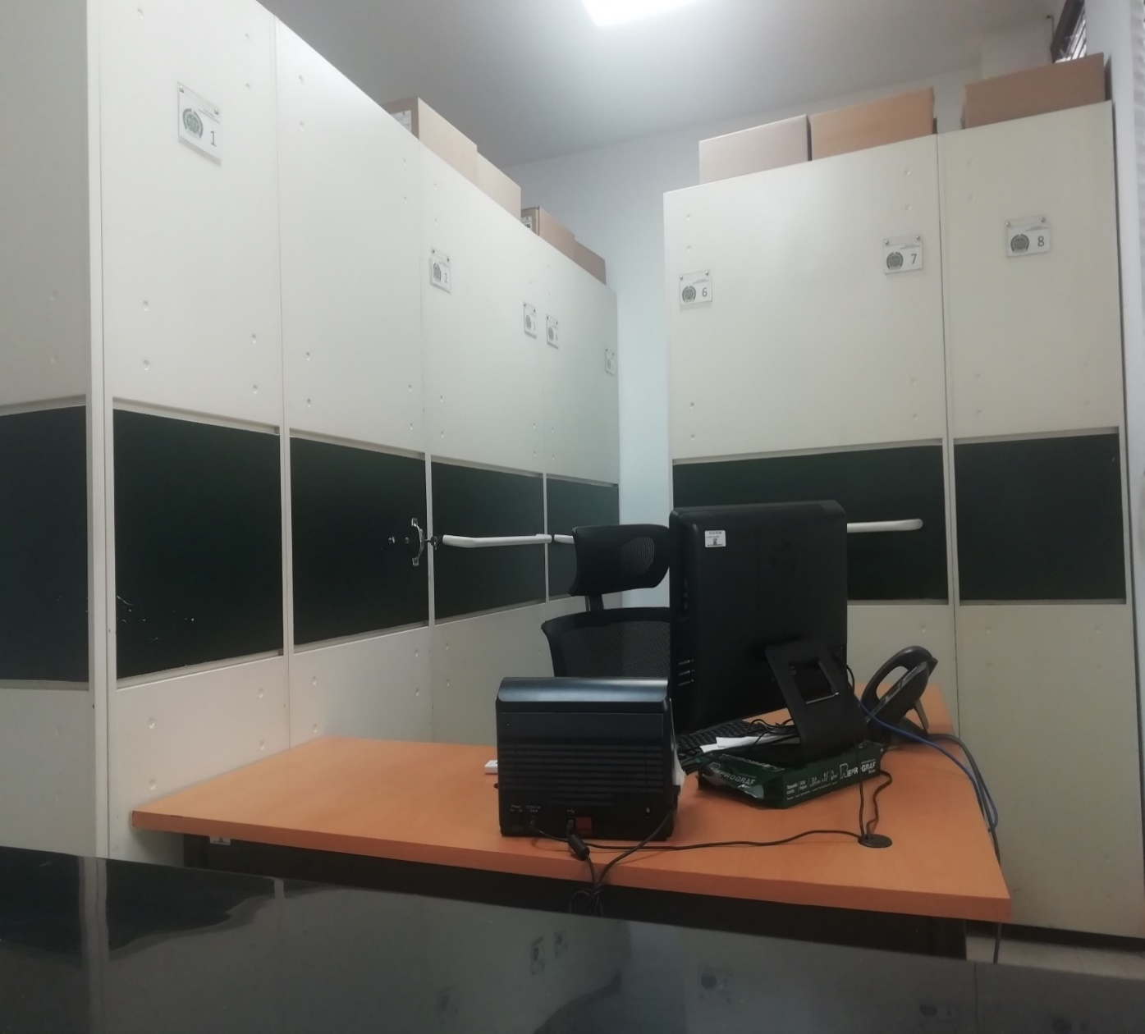 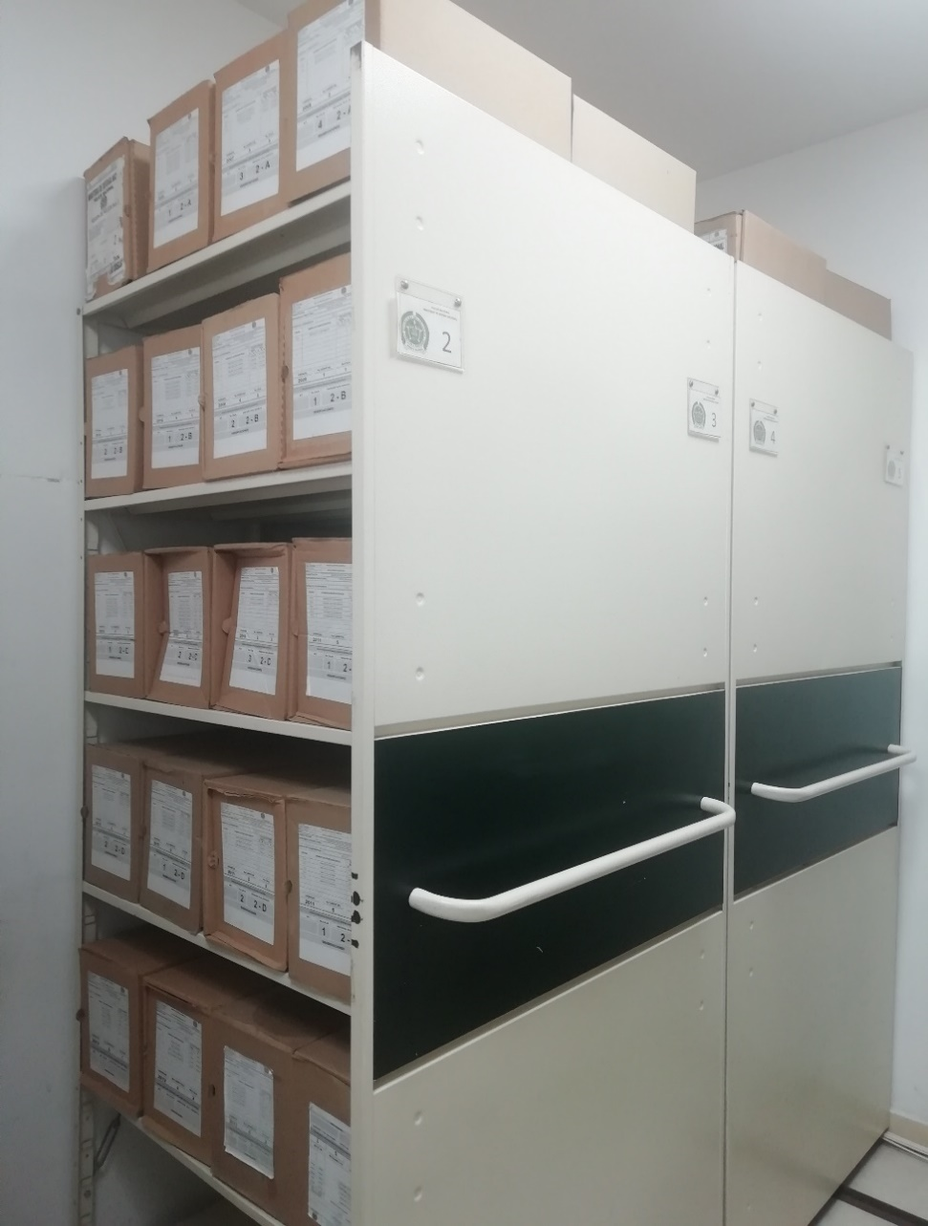 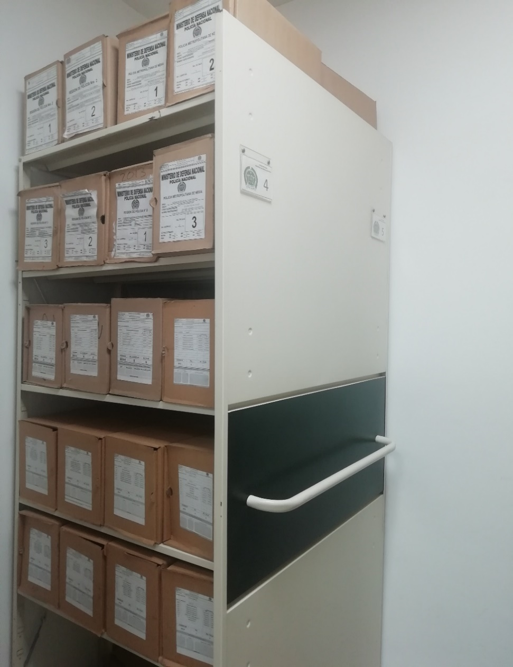 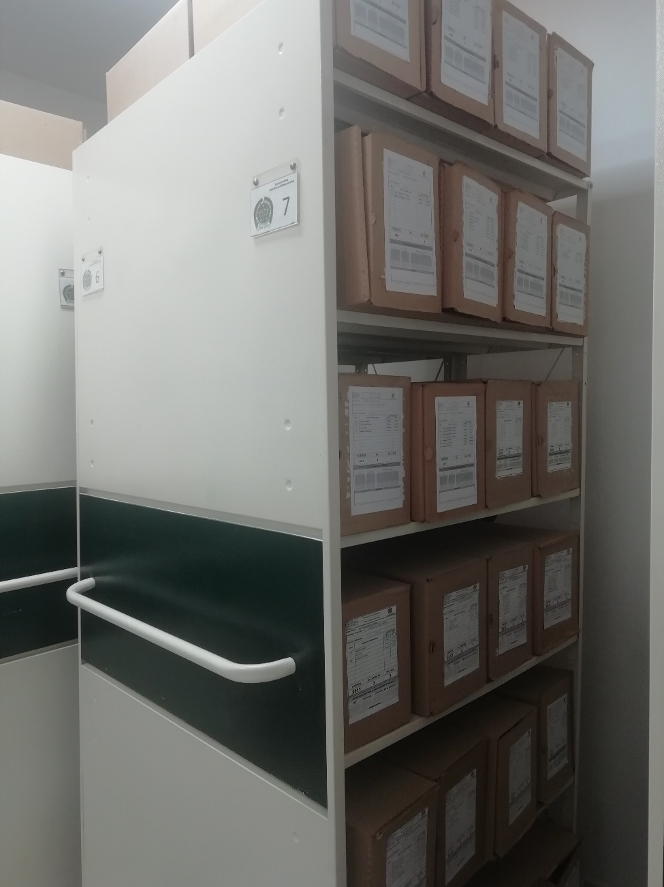
...
B. Inspección y mantenimiento de sistemas de almacenamiento e instalaciones físicas |  |  |  |  |  | Archivo Central |  |  | REVISTA |  |  | Material Fotografico |  |  | Trimestral
C. Saneamiento ambiental: desinfección, desratización y desinsectación |  |  |  |  |  | Archivo Central |  |  | EN EL MES DE SEPTIEMBRE SE REALIZO LA FUMIGACION A LAS INSTALACIONES DE LA BASE DEL COMANDO DE LA REGION DEPOLICIA No 2 |  |  | Material Fotografico |  |  | Semestral
D. Monitoreo y control de condiciones ambientales |  |  |  |  |  | Archivo Central |  |  | SE REALIZA EL MONITORIEO Y CONTROL DE CONDICIONES AMBIENTALES CON EL TERMOHOGROMETRO |  |  | PLANILLA 1GD-FR-0015 REGISTRO DE CONTROL AMBIENTAL |  |  | DIARIO
E. Almacenamiento y re-almacenamiento |  |  |  |  |  | Archivo Central |  |  | Programas de Conservación Permanente |  |  | Material Fotografico |  |  | Semestral
F. Prevención de emergencias y atención de desastres. |  |  |  |  |  | Archivo Central |  |  | Plan de Emergencia |  |  | Plan de Emergencia |  |  | Anual
PLAN DE CONSERVACIÓN PREVENTIVA
Programa |  |  |  |  |  | Clase de Archivo |  |  | Actividad |  |  | Evidencia |  |  | periodicidad |  |  |  |  | Observaciones
NO APLICA |  |  |  |  |  | Archivo Central |  |  | Se realiza limpieza a las cajas y estantes, así mismo control a la variación de las condiciones climáticas |  |  |  |  |  | Semanal
EVIDENCIA FOTOGRÁFICA
SE DEBERÁ ANEXAR FOTOGRAFÍAS QUE DEN CUANTA DE LAS CONDICIONES DE ORGANIZACIÓN, ADMINISTRACIÓN, CUSTODIA Y CONSERVACIÓN DE LOS ACERVOS DOCUMENTALES
Plan de conservación de preventiva
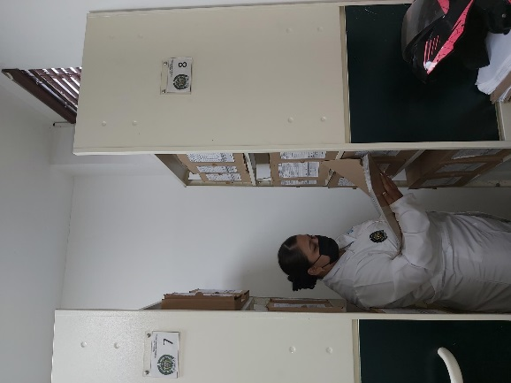
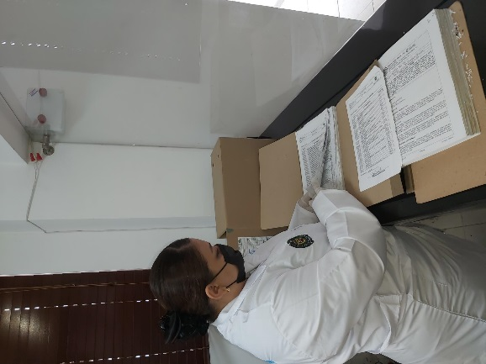
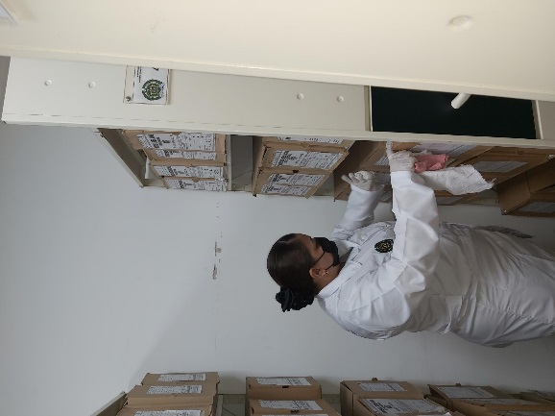

Fecha de Elaboración |  |  | 13 | 12 | 2022 |  | Fecha de Elaboración |  | 13 | 12 | 2022 |  |  |  | VISTO BUENO JEFE DE LA UNIDAD
Diagnostico Elaborado por: |  |  |  |  |  |  | Jefe Grupo de Gestión Documental ( E ) |  |  |  |  |  |  |  | Comandante de Unidad
 |  |  | Patrullera |  |  |  |  |  | Patrullera |  |  |  |  |  |  | Coronel

Firma |  |  |  |  |  |  | Firma |  |  |  |  |  |  |  |  | Firma

